РМ1-О
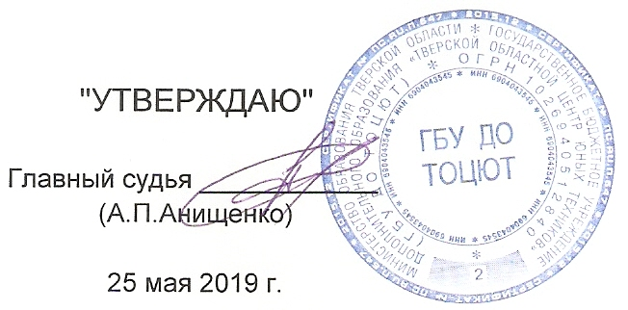
 | "УТВЕРЖДАЮ" |  |  |  |  |  |  |  | ПРОТОКОЛ
 |  |  |  |  |  |  |  |  | лично-командного Первенства Тверской области по
 | Главный судья ____________ |  |  |  |  |  |  |  | автомодельному спорту среди школьников в 2019 году.
 | (А.П.Анищенко)

 | 25 мая 2019 г. |  |  |  | Класс моделей: |  |  | РМ-1
 |  |  |  |  |  |  |  |  |  |  |  |  | г. Тверь
№ | Фамилия, Имя. | Спор. | Организация | Тренер | стар. |  | Попытки |  |  | Рез-т | Место | Балл | Вып.
п.п. |  | разр. |  |  | № | 1 | 2 | 3 | доп |  |  | в ком. | норм
1 | Смирнов Архип | б/р | ТОЦЮТ Тверь | Анищенко А.П. |  | 95 | 100 | 100 | 100 | 395 | 1 | 400 | 4
2 | Шиленков Марк |  | ДТДМ Тверь | Анищенко А.П. |  | 95 | 100 | 100 | 95 | 390 | 2 | 300 | 4
3 | Репкин Дмитрий |  | ДТДМ Тверь | Анищенко А.П. |  | 100 | 95 | 100 | 90 | 385 | 3 | 225 | 4
4 | Пархоменко Никита |  | ДТДМ Тверь | Анищенко А.П. |  | 95 | 100 | 100 | 95 | 390 | 4 | 169 | 5
5 | Кузовлев Любомир |  | ТОЦЮТ Тверь | Анищенко А.П. |  | 100 | 95 | 90 |  | 285 | 5 | 127 | 5
6 | Рубанов Дмитрий |  | ДТДМ Тверь | Анищенко А.П. |  | 95 | 95 | 90 |  | 280 | 6 | 96 | 5
7 | Верещагин Никита | б/р | ДТДМ Тверь | Анищенко А.П. |  | 100 | 90 | 90 |  | 280 | 6 | 96 | 5
8 | Кочнев Кирилл |  | ДТДМ Тверь | Анищенко А.П. |  | 95 | 95 | 90 |  | 280 | 6 | 96 | 5
9 | Иванов Степан |  | ТОЦЮТ Тверь | Анищенко А.П. |  | 95 | 90 | 90 |  | 275 | 9 | 40 | 5
10 | Казаков Иван | б/р | ДТДМ Тверь | Анищенко А.П. |  | 90 | 90 | 80 |  | 260 | 10 | 30 | 5
11 | Лебедев Роман | б/р | ДТДМ Тверь | Анищенко А.П. |  | 50 | 95 | 95 |  | 240 | 11 | 22 | 5
12 | Кислов Максим | б/р | ДТДМ Тверь | Анищенко А.П. |  | 30 | 100 | 100 |  | 230 | 12 | 17 | 5
13 | Кузьминов Иван |  | ДТДМ Тверь | Анищенко А.П. |  | 95 | 95 | 0 |  | 190 | 13 | 13 | 5
14 | Гаев Николай |  | ДТДМ Тверь | Анищенко А.П. |  | 0 | 90 | 80 |  | 170 | 14 | 9 | 5
15 | Кочерян Арсений |  | ДТДМ Тверь | Анищенко А.П. |  | 0 | 80 | 80 |  | 160 | 15 | 7 | 5

РЦЕ12-П
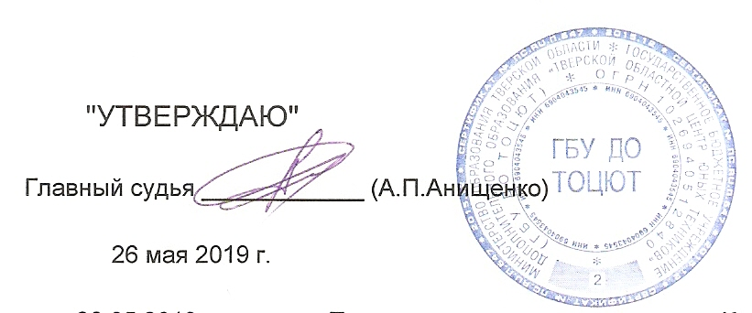
 | "УТВЕРЖДАЮ" |  |  |  |  |  |  |  |  | ПРОТОКОЛ
 |  |  |  |  |  |  |  |  |  | лично-командного Первенства Тверской области по
Главный судья ____________ (А.П.Анищенко) |  |  |  |  |  |  |  |  |  | автомодельному спорту среди школьников в 2019 году.

 | 2019-05-26
 |  |  |  |  |  | Класс моделей: |  |  | РЦЕ12 |  | Длина дистанции: |  |  |  |  | 80 | метров
 | 2019-05-26 | г.Тверь |  |  |  |  | Количество квалификаций: | 5 |  |  | Время гонки: |  |  |  |  | #REF! | минут
№ | Фамилия, Имя. | Спор. | Команда | Тренер | стар. № | 1 квалифик. |  | 2 квалифик. |  | 3 квалифик. |  | 4 квалифик. |  | Итого |  | Сред Скор. км./ч. | Мест. | Балл ком.
п.п. |  | разр. |  |  |  | Кр. | Время | Кр. | Время | Кр. | Время | Кр. | Время | Кр. | Время

1 | Афонин Георгий | 2 | ТОЦЮТ Тверь | Анищенко А.П. |  |  | 24 8:10.150 |  | 40 8:02.436 |  | 38 8:02.148 |  | 36 8:04.891 | 114 | 24:09.475 |  | 1 | 400
2 | Кондаков Илья | 2 | ТОЦЮТ Тверь | Анищенко А.П. |  |  | 27 8:10.566 |  | DNS |  | DNS |  | DNS | 27 | 8:10.566 |  | 2 | 300
3 |  |  |  |  |  |  | 0 |  | 0 |  | 0 |  | 0 | 0 | 0 |  | 0 | 0
4 |  |  |  |  |  |  | 0 |  | 0 |  | 0 |  | 0 | 0 | 0 |  | 0 | 0
5 |  |  |  |  |  |  | 0 |  | 0 |  | 0 |  | 0 | 0 | 0 |  | 0 | 0

